Hoja1
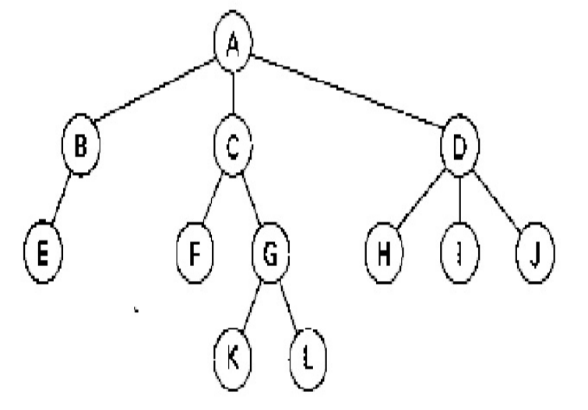
Para este árbol general: |  |  |  |  |  | Padres | HIJOS | GRADO | HERMANOS | HOJAS | ALTURA | NIVELES
 |  |  |  |  |  | A | B | 3 | B, C, D |  | 4 | 4
 |  |  |  |  |  | B | E |  |  | E
Identificar |  |  | Representarlo |  |  | C | F,G |  |  | F
 | Padres |  | Listas ligadas |  |  | F
 | Hijos |  | Listas Generalizadas |  |  | G | K,L |  |  | K
 | Grado |  | Listas ligadas en lenguaje |  |  | K |  |  |  | L
 | Hermanos |  |  |  |  | L |  |  |  | I
 | Hojas |  |  |  |  | D | H,I,J |  |  | J
 | altura |  |  |  |  | H
 | Niveles |  |  |  |  | I
 |  |  |  |  |  | J

 |  |  |  |  |  |  |  |  |  |  |  |  |  | 10
 |  |  |  |  |  |  |  |  |  |  |  |  |  | 20 | 30 | 40 | A

 |  |  |  |  | 20 |  |  |  |  |  |  |  |  | 30
 |  |  |  |  | 50 |  |  | B |  |  |  |  |  | 60 | 70 |  | C |  |  |  |  |  |  |  |  |  | 40
 |  |  |  |  |  |  |  |  |  |  |  |  |  |  |  |  |  |  |  |  |  |  |  |  |  |  | 80 | 90 | 100 | D

 |  |  |  |  |  |  |  |  |  |  | 60
 |  | 50 |  |  |  |  |  |  |  |  | NULL |  | F |  |  |  |  | 70 |  |  |  |  | 80 |  |  |  |  | 90 |  |  |  |  | 100
 |  | NULL |  | E |  |  |  |  |  |  |  |  |  |  |  |  |  | 110 | 120 |  | G |  | NULL |  |  | H |  | NULL |  |  | I |  | NULL |  | J

 |  |  |  |  |  |  |  |  |  |  |  |  |  | 110
 |  |  |  |  |  |  |  |  |  |  |  |  |  | NULL |  |  | K |  |  |  |  | 120
 |  |  |  |  |  |  |  |  |  |  |  |  |  |  |  |  |  |  |  |  |  | NULL |  |  | L

 |  |  |  |  |  |  | 2 |  |  |  |  |  | 3 |  |  |  |  |  |  | 6 |  |  |  |  |  |  | 13
 |  |  |  |  |  |  | 0 | A | 3 |  |  |  | 1 | 4 | 6 |  |  |  |  | 1 | 7 | 13 |  |  |  |  | 1 | 14 | null

 |  |  |  |  |  |  |  |  |  |  |  |  |  |  |  |  |  |  |  |  |  |  |  |  |  |  |  |  |  |  | 14 |  |  |  | 15 |  |  | 16 |  |  | 17
 |  |  |  |  |  |  |  |  |  |  |  |  |  |  |  |  |  |  |  |  |  |  |  |  |  |  |  |  |  |  | 0 | D | 15 |  | 0 | H | 16 | 0 | I | 17 | 0 | J | null

 |  |  |  |  |  |  |  |  |  |  |  |  |  |  |  |  |  |  |  | 7 |  |  |  | 8 |  |  |  | 9
 |  |  |  |  |  |  |  |  |  |  |  |  |  |  |  |  |  |  |  | 0 | C | 8 |  | 0 | f | 9 |  | 1 | 10 | NULL

 |  |  |  |  |  |  |  |  |  |  |  |  | 4 |  |  |  |  |  | 5 |  |  |  |  |  |  |  |  | 10 |  |  |  | 11 |  |  | 12
 |  |  |  |  |  |  |  |  |  |  |  |  | 0 | B | 5 |  |  |  | 0 | E | NULL |  |  |  |  |  |  | 0 | g | 11 |  | 0 | k | 12 | 0 | L | NULL

